3.매각후상환
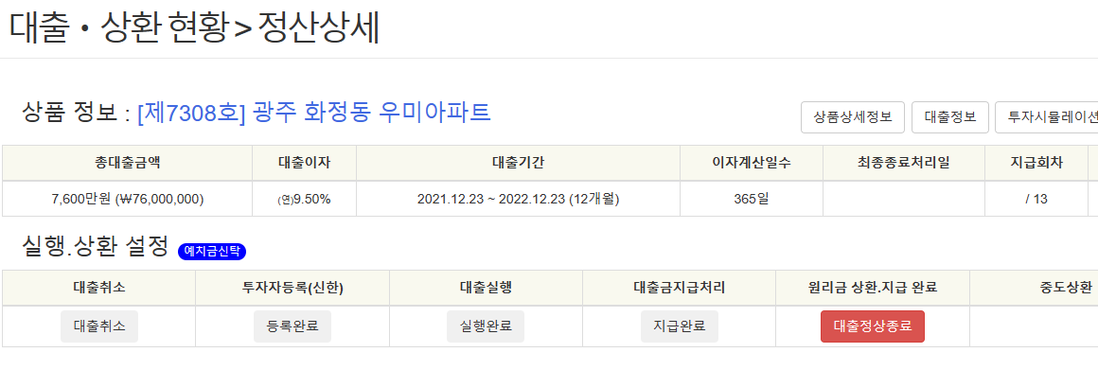
3. 장기연체상품 매각 후 상환금 입금시의 상환 및 투자종료처리

발생빈도 | 낮음 (연 1회 미만)
처리절차 | 1) 최종 상환회차에 원금일부상환 적용하여 매각 후 입금된 금액을 각 투자자에게 배분 및 지급처리 함. - 지급방법은 일반적인 AS-IS 연체회차의 정산지급방법과 동일. - 부분상환 처리는 본 문서 탭 1.최종회차원금부분상환 참조 2) 정산페이지내 대출정상종료 버튼 클릭 -> 대출상환완료전문(2700) 발송 [매니저서버] /home/crowdfund/public_html/adm/repayment/ajax.state.proc 224~316 라인 참조

